строка 7
30602 |  | 30607
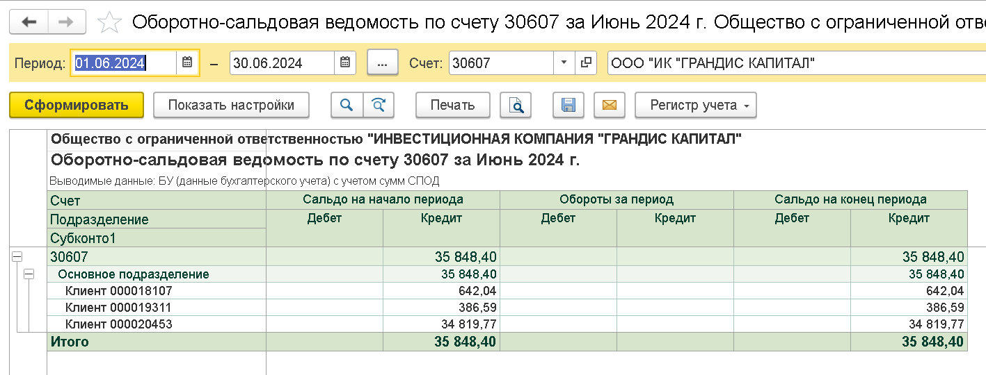

остаток | 84426.71 | остаток | 35848.4
 |  | без клиента 20453 | 1028.63

строка 7 | 83398.08

